サイトマップ構造図
サイトマップ構造図
共通情報 | システム名 | 情報共有可能なシステム | 作成者 | 福山
 | 工程名 | システム設計 | 作成日付
 | ドキュメント名 | 情報共有可能なシステム 画面設計書 | バージョン
書誌情報 | 書誌名称 | 情報共有可能なシステム サイトマップ構造 | 更新者
 | 概要 | 本画面一覧は、情報共有可能なシステムに含まれるサイトマップの構造の一覧を示す | 更新日付

ログイン画面
新規登録画面
新規登録
確認画面
新規登録
完了画面

グループログイン画面
グループ作成画面
グループ作成確認画面
グループ作成完了画面

カレンダー画面
予定追加画面
予定追加
完了画面

予定表示画面
予定削除画面
予定削除
完了画面

画面遷移図
画面遷移図
共通情報 | システム名 | 相互通信可能なシステム | 作成者 | 福山
 | 工程名 | システム設計 | 作成日付
 | ドキュメント名 | 相互通信可能なシステム 画面設計書 | バージョン
書誌情報 | 書誌名称 |  | 更新者
 | 概要 |  | 更新日付

［ログイン］
［新しく作る］
[G1-1]
ログイン
[G1-3]
グループログイン
［ログイン］
[G1-5]
カレンダー
［トップに戻る］

［予定追加する］
［トップに戻る］
［作成する］

［戻る］
[G1-6]
予定表示

［ログイン画面へ］
[G1-4]
グループ作成
［戻る］

[G1-2]
新規登録
［削除する］
［追加する］
［登録］
［修正］
[G1-8]
スレッド削除
確認画面
［登録］
[G1-4-1]
グループ作成確認
[G1-7]
予定追加

［はい］
［作成］
[G1-8-1]
スレッド削除
完了画面
[G1-2]
新規登録確認
［登録］
[G1-2-1]
新規登録完了
[G1-4-2]
グループ作成完了

[G1-7-1]
予定追加完了
［グループログイン画面へ］

(G1-1)ログイン画面
画面レイアウト定義
共通情報 | システム名 | 情報共有可能なシステム |  |  |  |  |  | 作成者 | 福山
 | 工程名 | システム設計 |  |  |  |  |  | 作成日付
 | ドキュメント名 | 情報共有可能なシステム 画面設計書 |  |  |  |  |  | バージョン | Ver.1.0
書誌情報 | 書誌名 | 情報共有可能なシステム 画面レイアウト |  |  |  |  |  | 更新者
 | 画面ID | G1-1 | 画面の名称 | ログイン画面 |  |  |  | 更新日付
 | 概要 | DaysShareのユーザーログイン画面
レイアウト図 |  |  |  |  | 識別ID | ラベル | 画面部品の種類 | 表示範囲 | 画面部品の説明
 |  |  |  |  | ① | DaysShare | 情報表示 | - | タイトルを表示
 |  |  |  |  | ② | Email | 入力 | - | 登録しているメールアドレスを入力するテキストボックス
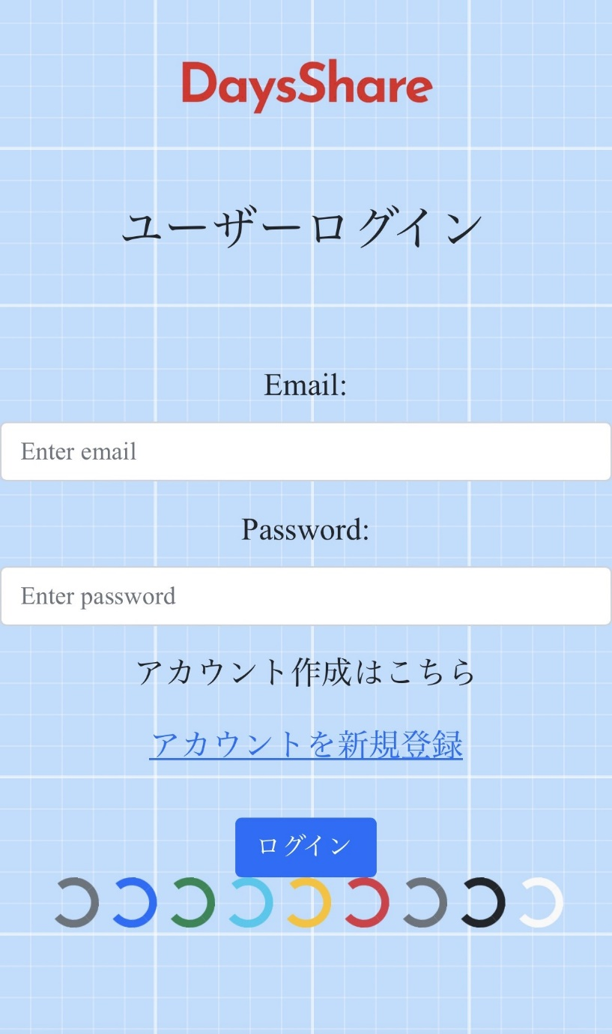
 |  |  |  |  | ③ | Password | 入力 | - | メールと一緒に登録したパスワードを入力するテキストボックス
 |  |  |  |  | ④ | アカウントを新規登録 | リンク | - | 新規登録画面へ遷移するリンク
①
 |  |  |  |  | ⑤ | ログイン | ボタン | - | ユーザーログインするボタン

②

③
 |  |  |  |  | 操作手順

④
 |  |  |  |  | 1 | ログインする場合
 |  |  |  |  |  | 登録しているメールアドレスとパスワードを入力する
 |  |  |  |  |  | ログインボタンを押下する
 |  |  |  |  |  | グループログイン画面へ遷移する
⑤
 |  |  |  |  | 2 | 新規登録する場合
 |  |  |  |  |  | 「アカウントを新規登録」リンクを押下する
 |  |  |  |  |  | 新規登録画面へ遷移する

(G1-2)新規登録画面
画面レイアウト定義
共通情報 | システム名 | 情報共有可能なシステム |  |  |  |  |  | 作成者 | 福山
 | 工程名 | システム設計 |  |  |  |  |  | 作成日付
 | ドキュメント名 | 情報共有可能なシステム 画面設計書 |  |  |  |  |  | バージョン
書誌情報 | 書誌名 | 情報共有可能なシステム 画面レイアウト |  |  |  |  |  | 更新者
 | 画面ID | G1-2 | 画面の名称 | 新規登録画面 |  |  |  | 更新日付
 | 概要 | ユーザーの新規登録をする画面
レイアウト図 |  |  |  |  | 識別ID | ラベル | 画面部品の種類 | 表示範囲 | 画面部品の説明
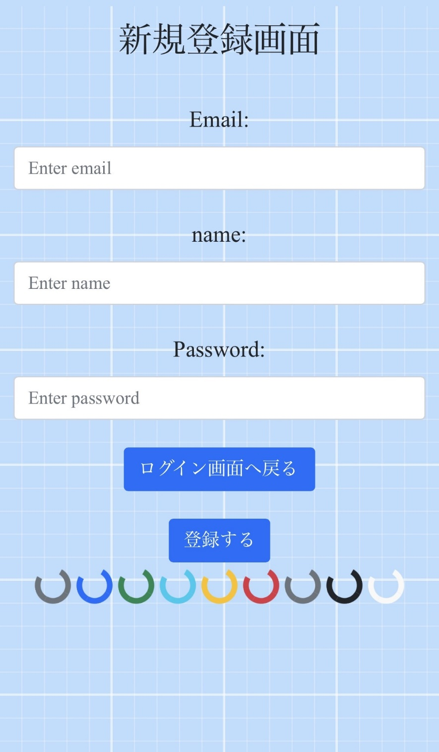
 |  |  |  |  | ① | Email | テキストボックス | - | 登録したいメールアドレスを入力するテキストボックス
 |  |  |  |  | ② | name | テキストボックス | - | 登録したい名前を入力するテキストボックス
 |  |  |  |  | ③ | Password | パスワードボックス | - | 登録したいパスワードを入力するテキストボックス
 |  |  |  |  | ④ | ログイン画面へ戻る | ボタン | - | ユーザーログイン画面へ遷移するボタン
 |  |  |  |  | ⑤ | 登録する | ボタン | - | 登録確認画面へ遷移するボタン

①

②

③

④
 |  |  |  |  | 操作手順

⑤
 |  |  |  |  | 1 | ①②③に登録したい内容を入力する
 |  |  |  |  | 2 | 「登録する」ボタンを押下する
 |  |  |  |  |  | →新規登録画面へ遷移する
 |  |  |  |  | 3 | 「ログイン画面へ戻る」を押下する
 |  |  |  |  |  | →ログイン画面へ遷移する

(G1-2-1)新規登録確認画面
画面レイアウト定義
共通情報 | システム名 | 情報共有可能なシステム |  |  |  |  |  | 作成者 | 福山
 | 工程名 | システム設計 |  |  |  |  |  | 作成日付
 | ドキュメント名 | 情報共有可能なシステム 画面設計書 |  |  |  |  |  | バージョン
書誌情報 | 書誌名 | 情報共有可能なシステム 画面レイアウト |  |  |  |  |  | 更新者
 | 画面ID | G1-2-1 | 画面の名称 | 新規登録確認画面 |  |  |  | 更新日付
 | 概要 | 入力した内容を確認する画面
レイアウト図 |  |  |  |  | 識別ID | ラベル | 画面部品の種類 | 表示範囲 | 画面部品の説明
 |  |  |  |  | ① | 入力したメールアドレス | 情報表示 | - | 入力しているメールアドレスを表示する
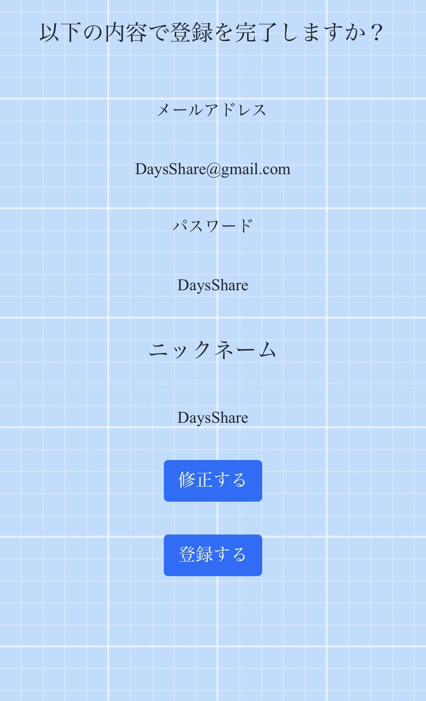
 |  |  |  |  | ② | 入力したパスワード | 情報表示 | - | 入力しているパスワードを表示する
 |  |  |  |  | ③ | 入力した名前 | 情報表示 | - | 入力している名前を表示する
 |  |  |  |  | ④ | 修正する | ボタン | - | 入力している内容を修正したいときに登録画面へ遷移するボタン
 |  |  |  |  | ⑤ | 登録する | ボタン | - | 入力した内容が良ければ新規登録完了画面へ遷移するボタン

①

②

 |  |  |  |  | 操作手順

③
 |  |  |  |  | 1 | 「修正する」ボタンを押下する
 |  |  |  |  |  | 新規登録画面へ戻る
 |  |  |  |  | 2 | 「登録する」ボタンを押下する
 |  |  |  |  |  | 新規登録完了画面へと遷移する

④

⑤

(G1-2-2)新規登録完了画面
画面レイアウト定義
共通情報 | システム名 | 情報共有可能なシステム |  |  |  |  |  | 作成者 | 福山
 | 工程名 | システム設計 |  |  |  |  |  | 作成日付
 | ドキュメント名 | 情報共有可能なシステム 画面設計書 |  |  |  |  |  | バージョン
書誌情報 | 書誌名 | 情報共有可能なシステム 画面レイアウト |  |  |  |  |  | 更新者
 | 画面ID | G1-2-2 | 画面の名称 | 新規登録完了画面 |  |  |  | 更新日付
 | 概要 | 新規登録が完了したことを表示する画面
レイアウト図 |  |  |  |  | 識別ID | ラベル | 画面部品の種類 | 表示範囲 | 画面部品の説明
 |  |  |  |  | ① | ログイン画面に戻る | 情報表示 | - | ユーザーログイン画面に遷移するボタン


①

 |  |  |  |  | 操作手順
 |  |  |  |  | 1 | 「ログイン画面に戻る」を押下する
 |  |  |  |  |  | ログイン画面に遷移する

(G1-3)グループログイン画面
画面レイアウト定義
共通情報 | システム名 | 情報共有可能なシステム |  |  |  |  |  | 作成者 | 福山
 | 工程名 | システム設計 |  |  |  |  |  | 作成日付
 | ドキュメント名 | 情報共有可能なシステム 画面設計書 |  |  |  |  |  | バージョン
書誌情報 | 書誌名 | 情報共有可能なシステム 画面レイアウト |  |  |  |  |  | 更新者
 | 画面ID | G1-3 | 画面の名称 | グループログイン画面 |  |  |  | 更新日付
 | 概要 | 作成したグループに参加するためのログイン画面
レイアウト図 |  |  |  |  | 識別ID | ラベル | 画面部品の種類 | 表示範囲 | 画面部品の説明
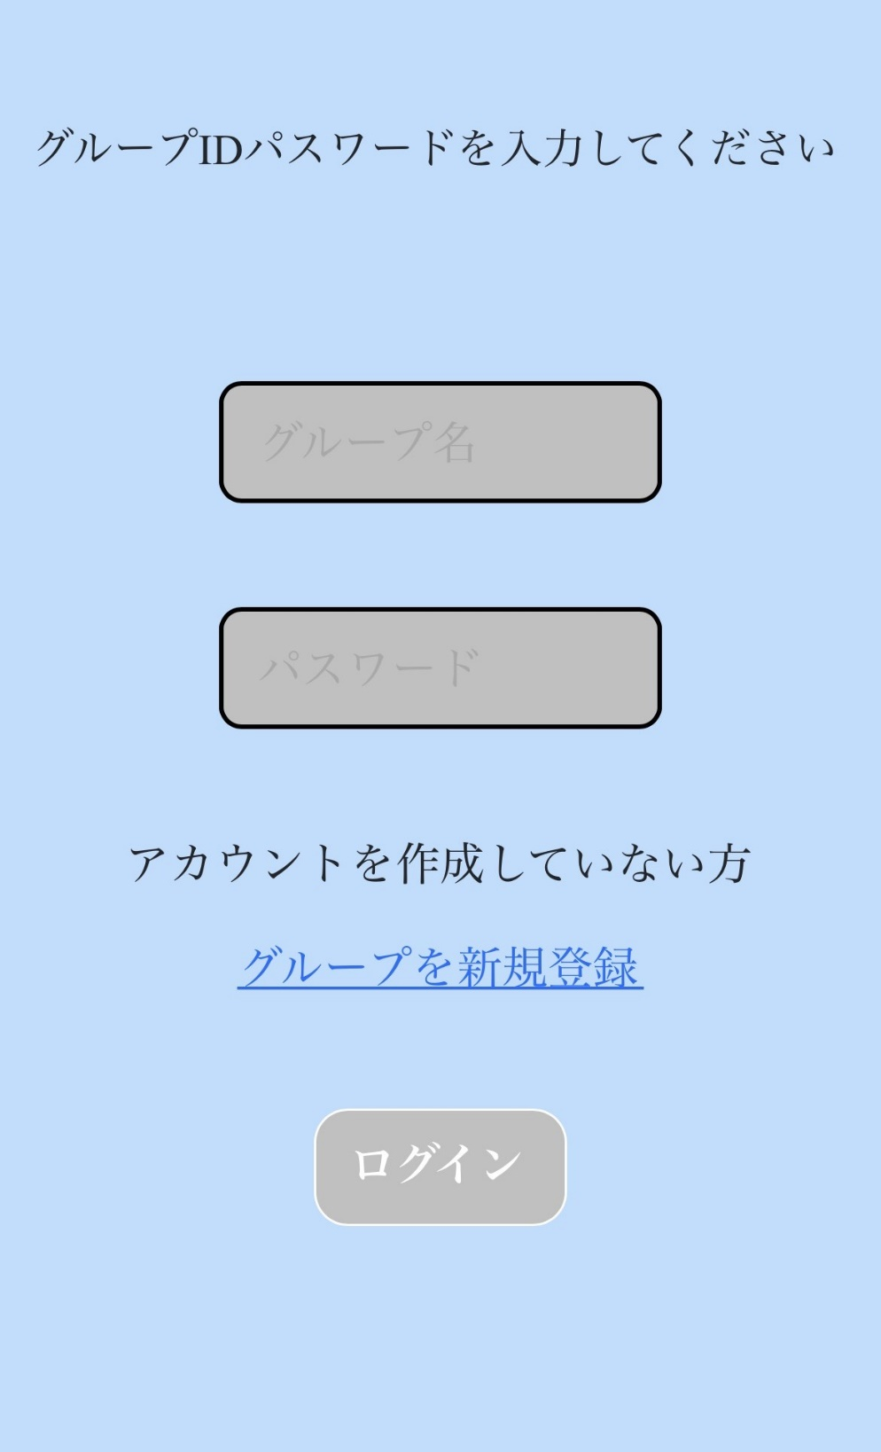
 |  |  |  |  | ① | グループ名 | テキストボックス | - | 登録しているグループ名を入力するテキストボックス
 |  |  |  |  | ② | パスワード | テキストボックス | - | グループ名と一緒に登録したパスワードを入力しているパスワードボックス
 |  |  |  |  | ③ | グループを新規登録 | リンク | - | グループ作成画面に遷移するリンク
 |  |  |  |  | ④ | ログイン | ボタン | - | グループログイン完了画面に遷移するボタン

①

②

 |  |  |  |  | 操作手順
 |  |  |  |  | 1 | 登録しているグループ名を入力する
 |  |  |  |  |  | 登録したパスワードを入力する
③
 |  |  |  |  |  | 「ログイン」ボタンを押下する
 |  |  |  |  |  | →グループログイン完了画面に遷移する

 |  |  |  |  | 2 | 「グループを新規登録」を押下する
 |  |  |  |  |  | →グループ作成画面へ遷移する
④

(G1-4)グループ作成画面
画面レイアウト定義
共通情報 | システム名 | 情報共有可能なシステム |  |  |  |  |  | 作成者 | 福山
 | 工程名 | システム設計 |  |  |  |  |  | 作成日付
 | ドキュメント名 | 情報共有可能なシステム 画面設計書 |  |  |  |  |  | バージョン
書誌情報 | 書誌名 | 情報共有可能なシステム 画面レイアウト |  |  |  |  |  | 更新者
 | 画面ID | G1-4 | 画面の名称 | グループ作成画面 |  |  |  | 更新日付
 | 概要 | 新しくグループを作成する画面
レイアウト図 |  |  |  |  | 識別ID | ラベル | 画面部品の種類 | 表示範囲 | 画面部品の説明
 |  |  |  |  | ① | グループ名 | テキストボックス | - | 新しく登録したいグループ名を入力する
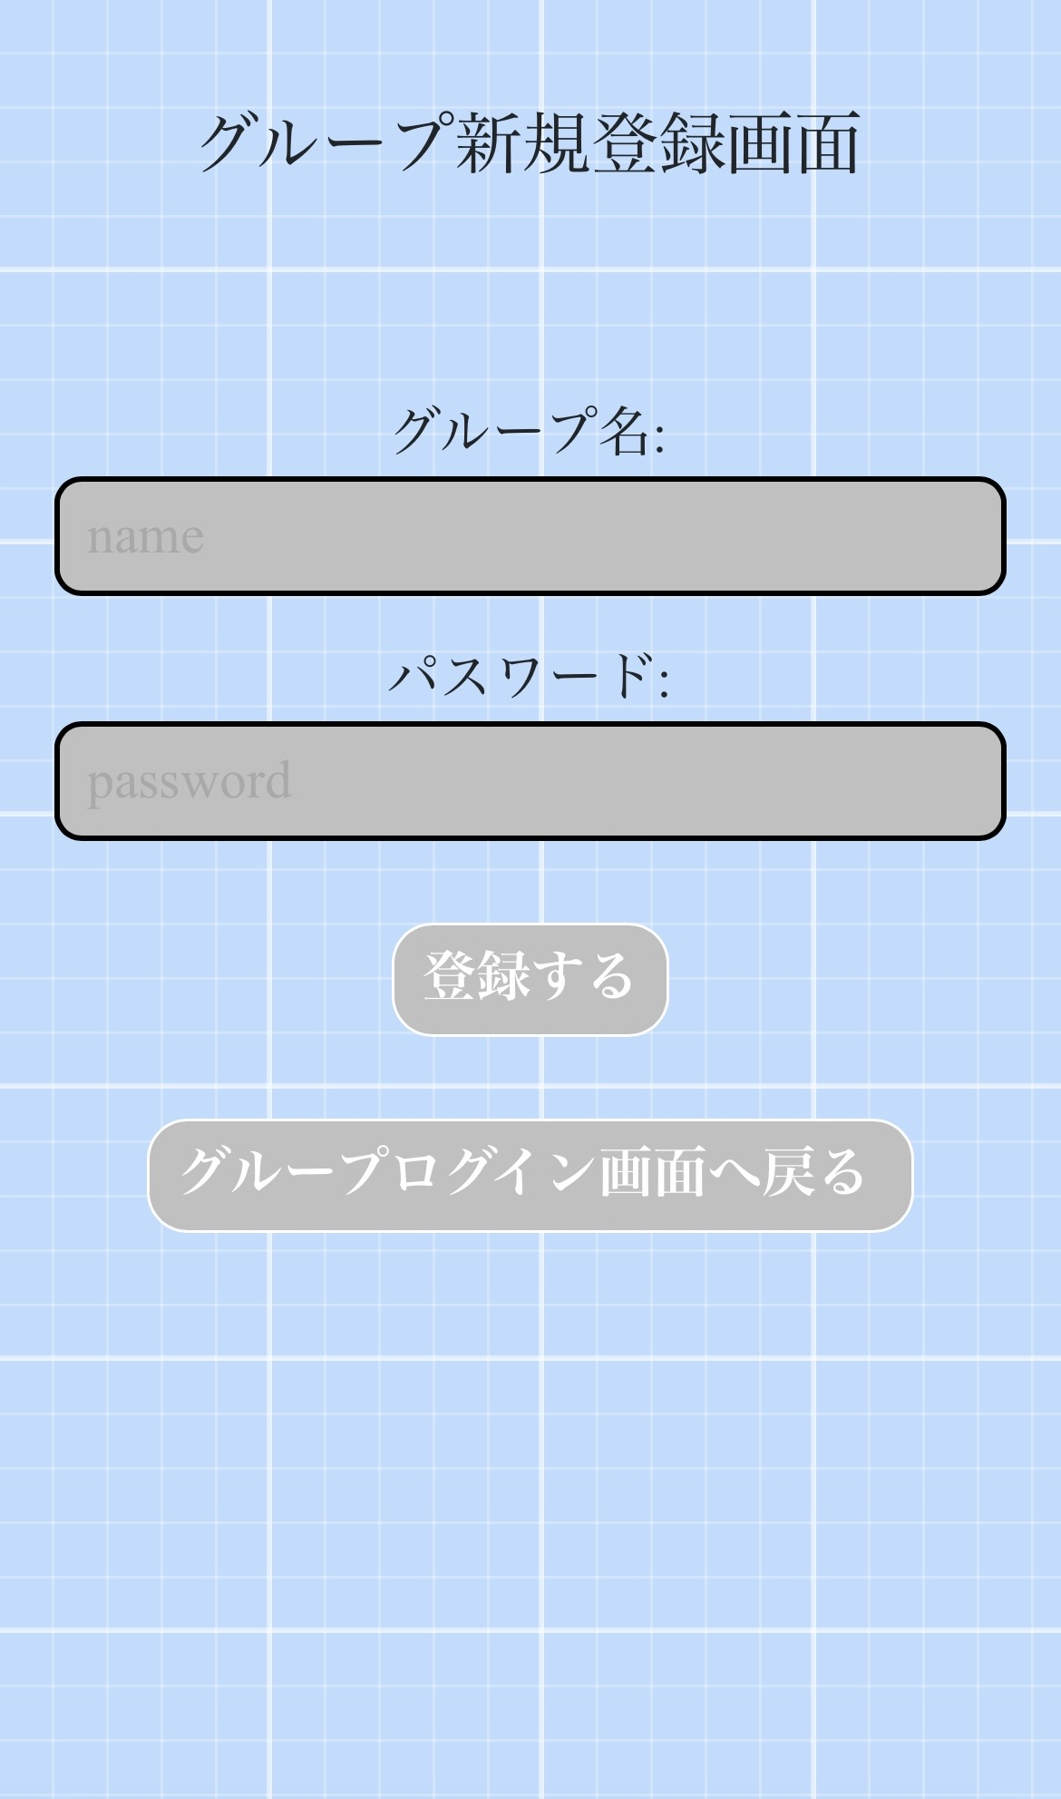
 |  |  |  |  | ② | パスワード | テキストボックス | - | 新しいパスワードを設定する
 |  |  |  |  | ③ | 登録する | ボタン | - | 入力した内容を登録するボタン
 |  |  |  |  | ④ | グループログイン画面に戻る | ボタン | - | グループログイン画面に遷移するボタン

①

②

③
 |  |  |  |  | 操作手順
 |  |  |  |  | 1 | 登録したいグループ名、パスワードを入力する
 |  |  |  |  | 2 | 「登録する」を押下「する
 |  |  |  |  |  | 新規登録確認画面に遷移する
④
 |  |  |  |  | 3 | 「グループログイン画面に戻る」を押下する
 |  |  |  |  |  | グループログイン画面に遷移する

(G1-4-1)グループ作成確認画面
画面レイアウト定義
共通情報 | システム名 | 情報共有可能なシステム |  |  |  |  |  | 作成者 | 福山
 | 工程名 | システム設計 |  |  |  |  |  | 作成日付
 | ドキュメント名 | 情報共有可能なシステム 画面設計書 |  |  |  |  |  | バージョン
書誌情報 | 書誌名 | 情報共有可能なシステム 画面レイアウト |  |  |  |  |  | 更新者
 | 画面ID | G1-4-１ | 画面の名称 | グループ作成確認画面 |  |  |  | 更新日付
 | 概要 | 作成画面で入力した内容を表示する画面
レイアウト図 |  |  |  |  | 識別ID | ラベル | 画面部品の種類 | 表示範囲 | 画面部品の説明
 |  |  |  |  | ① | グループ名 | 情報表示 | - | 作成画面で入力したグループ名を表示
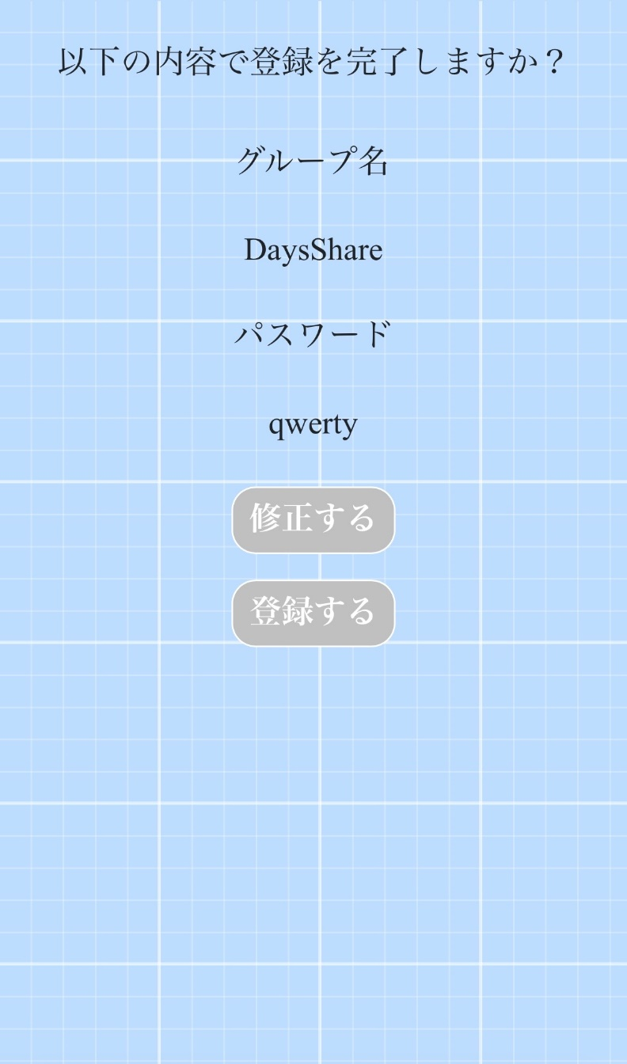
 |  |  |  |  | ② | パスワード | 情報表示 | - | 作成画面で入力したパスワードを表示
 |  |  |  |  | ③ | 修正する | ボタン | - | 内容を修正したいときに押下するボタン
 |  |  |  |  | ④ | 登録する | ボタン | - | 入力した内容を登録するボタン

①

②

③

④

 |  |  |  |  | 操作手順
 |  |  |  |  | 1 | 「修正する」を押下する
 |  |  |  |  |  | グループ作成画面に遷移する

 |  |  |  |  | 2 | 「登録する」を押下する
 |  |  |  |  |  | グループ作成完了画面に遷移する

(G1-4-2)グループ作成完了画面
画面レイアウト定義
共通情報 | システム名 | 情報共有可能なシステム |  |  |  |  |  | 作成者 | 福山
 | 工程名 | システム設計 |  |  |  |  |  | 作成日付
 | ドキュメント名 | 情報共有可能なシステム 画面設計書 |  |  |  |  |  | バージョン
書誌情報 | 書誌名 | 情報共有可能なシステム 画面レイアウト |  |  |  |  |  | 更新者
 | 画面ID | G1-4-2 | 画面の名称 | グループ作成完了画面 |  |  |  | 更新日付
 | 概要 | 新しくグループが作成されたことを表示する画面画面
レイアウト図 |  |  |  |  | 識別ID | ラベル | 画面部品の種類 | 表示範囲 | 画面部品の説明
 |  |  |  |  | ① | グループログイン画面に戻る | ボタン | - | グループログイン画面に遷移するボタン


①

 |  |  |  |  | 操作手順
 |  |  |  |  | 1 | 「グループログイン画面に戻る」を押下する
 |  |  |  |  |  | グループログイン画面に遷移する

(G1-5)カレンダー画面
画面レイアウト定義
共通情報 | システム名 | 情報共有可能なシステム |  |  |  |  |  | 作成者 | 福山
 | 工程名 | システム設計 |  |  |  |  |  | 作成日付
 | ドキュメント名 | 情報共有可能なシステム 画面設計書 |  |  |  |  |  | バージョン
書誌情報 | 書誌名 | 情報共有可能なシステム 画面レイアウト |  |  |  |  |  | 更新者
 | 画面ID | G1-5 | 画面の名称 | カレンダー画面 |  |  |  | 更新日付
 | 概要 | カレンダーの画面
レイアウト図 |  |  |  |  | 識別ID | ラベル | 画面部品の種類 | 表示範囲 | 画面部品の説明
 |  |  |  |  | ① | メニューボタン | サイドバー | - | 各メニューを表示するサイドバー
 |  |  |  |  | ② | おはよう～～ありません | 情報表示 | - | 各時間事に挨拶が表示され当日の予定が表示される
①
 |  |  |  |  | ③ | 予定ボタン（今回は授業） | ボタン | - | 登録された予定をボタンとして表示する

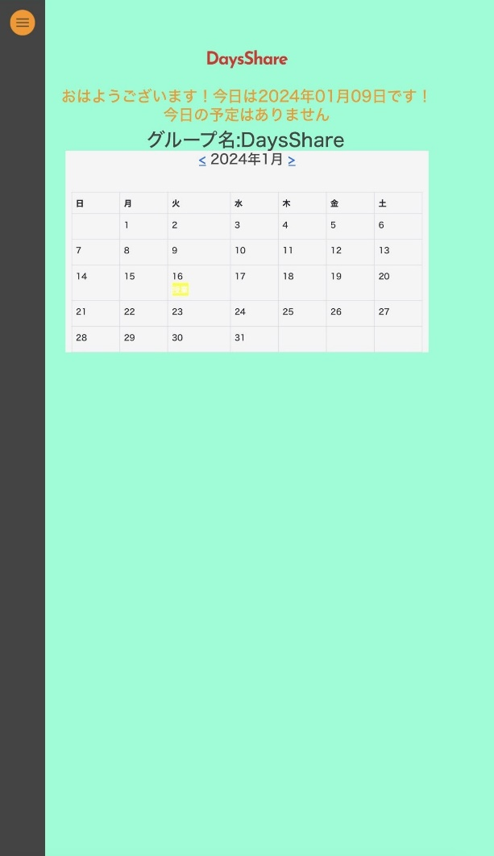

②

③

 |  |  |  |  | 操作手順
 |  |  |  |  | 1 | サイドバーを押下する
 |  |  |  |  |  | サイドバーメニューが表示される

 |  |  |  |  | 2 | 「授業」を押下する
 |  |  |  |  |  | 登録された予定の内容を表示する

(G1-5)カレンダー画面 (2)
画面レイアウト定義
共通情報 | システム名 | 情報共有可能なシステム |  |  |  |  |  | 作成者 | 福山
 | 工程名 | システム設計 |  |  |  |  |  | 作成日付
 | ドキュメント名 | 情報共有可能なシステム 画面設計書 |  |  |  |  |  | バージョン
書誌情報 | 書誌名 | 情報共有可能なシステム 画面レイアウト |  |  |  |  |  | 更新者
 | 画面ID | G1-5 | 画面の名称 | カレンダー画面 |  |  |  | 更新日付
 | 概要 | カレンダーの画面
①
レイアウト図 |  |  |  |  | 識別ID | ラベル | 画面部品の種類 | 表示範囲 | 画面部品の説明
 |  |  |  |  | ① | ｘボタン | ボタン | - | サイドバーメニューを閉じるボタン
②
③
④
⑤
 |  |  |  |  | ② | ログアウトする | ボタン | - | ログインしたアカウントからログアウトするボタン
⑥
 |  |  |  |  | ③ | グループを作る | ボタン | - | 新しくグループを作るボタン
 |  |  |  |  | ④ | グループを切り替える | ボタン | - | グループを切り替えるボタン
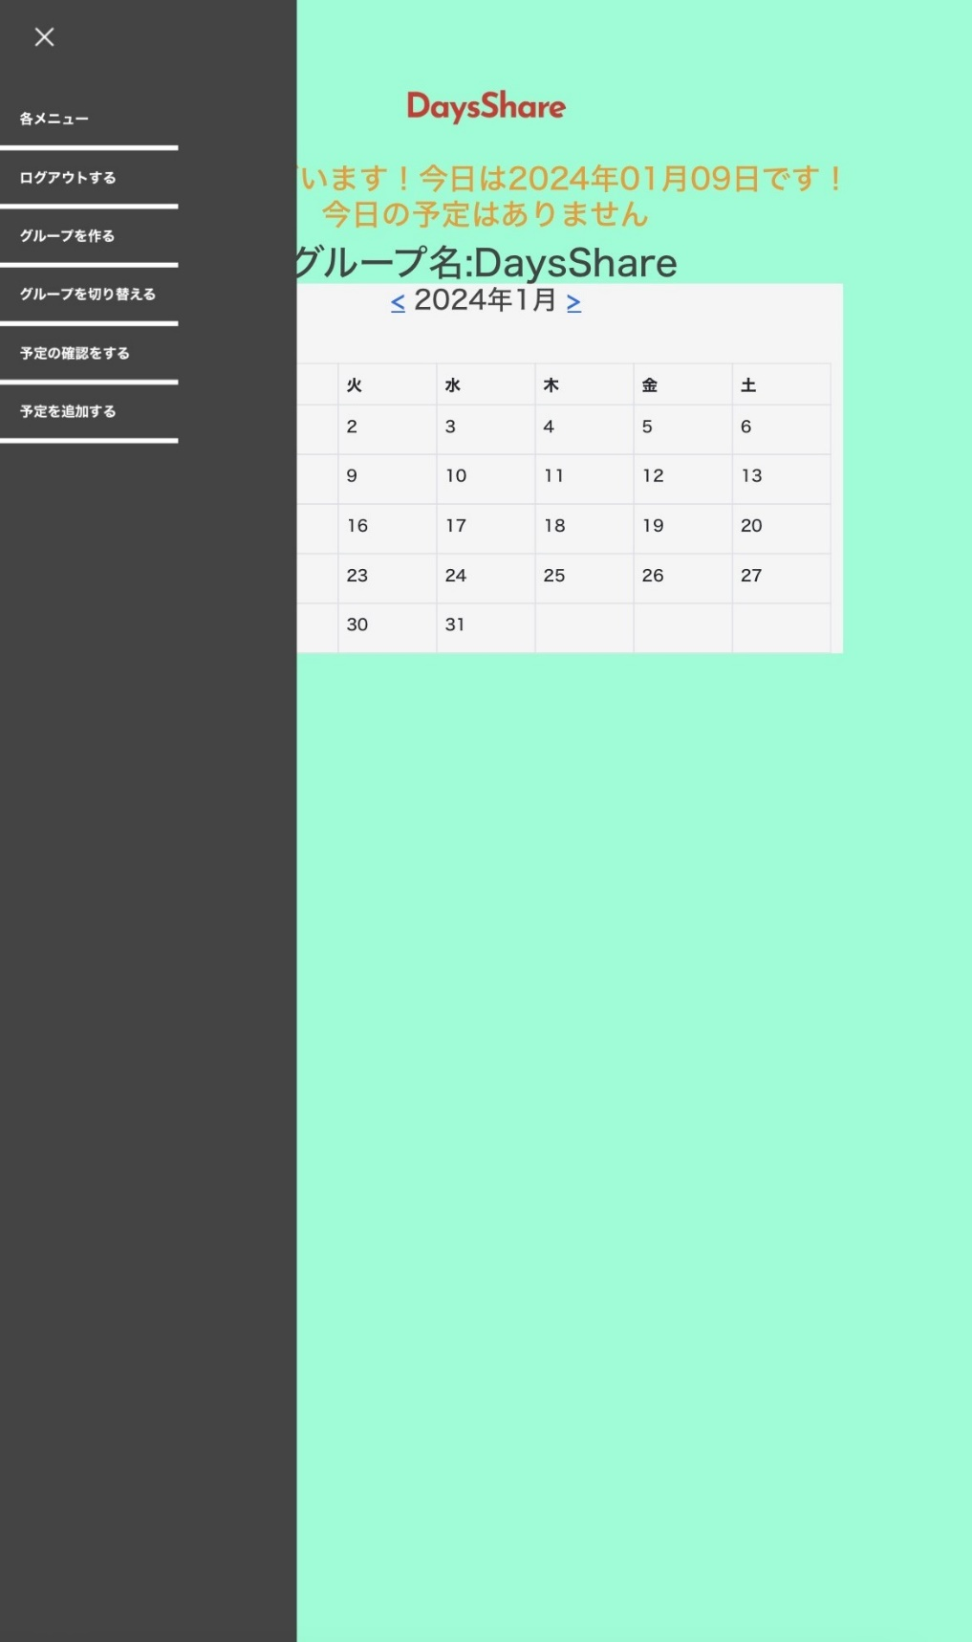
 |  |  |  |  | ⑤ | 予定の確認をする | ボタン | - | 登録したすべての予定を確認するボタン
 |  |  |  |  | ⑥ | 予定を追加する | ボタン | - | 新しく予定を追加するボタン

 |  |  |  |  | 操作手順
 |  |  |  |  | 1 | 「ｘ」を押下する
 |  |  |  |  |  | サイドバーメニューが閉じる

 |  |  |  |  | 2 | 「ログアウトする」を押下する
 |  |  |  |  |  | アカウントからログアウトする

 |  |  |  |  | 3 | 「グループを作る」を押下する
 |  |  |  |  |  | グループ作成画面に遷移する

 |  |  |  |  | 4 | 「グループを切り替える」を押下する
 |  |  |  |  |  | グループログイン画面に遷移する

 |  |  |  |  | 5 | 「予定の確認をする」を押下する
 |  |  |  |  |  | 予定表示画面に遷移する

 |  |  |  |  | 6 | 「予定を追加する」を押下する
 |  |  |  |  |  | 予定追加画面に遷移する

(G1-6)予定表示画面
画面レイアウト定義
共通情報 | システム名 | 情報共有可能なシステム |  |  |  |  |  | 作成者 | 福山
 | 工程名 | システム設計 |  |  |  |  |  | 作成日付
 | ドキュメント名 | 情報共有可能なシステム 画面設計書 |  |  |  |  |  | バージョン
書誌情報 | 書誌名 | 情報共有可能なシステム 画面レイアウト |  |  |  |  |  | 更新者
 | 画面ID | G1-6 | 画面の名称 | 予定表示画面 |  |  |  | 更新日付
 | 概要 | 登録された予定をすべて表示する画面
レイアウト図 |  |  |  |  | 識別ID | ラベル | 画面部品の種類 | 表示範囲 | 画面部品の説明
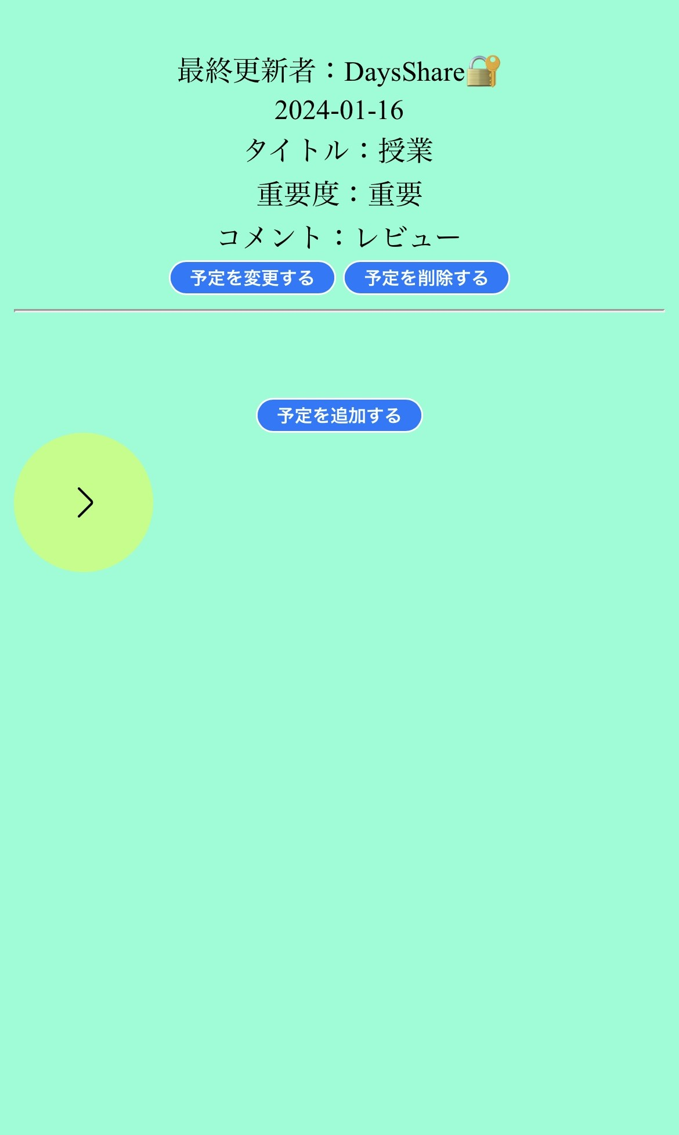
 |  |  |  |  | ① | 最終更新者：DaysShare🔐 | 情報表示 | - | 最後に誰が更新したかを表示する（個人の場合は🔐マークがついている）
 |  |  |  |  | ② | 2024-01-16 | 情報表示 | - | 予定がある日にちを表示する
①
 |  |  |  |  | ③ | タイトル：授業 | 情報表示 | - | 予定のタイトルを表示する
②
 |  |  |  |  | ④ | 重要度：重要 | 情報表示 | - | どのくらい重要かを表示する
 |  |  |  |  | ⑤ | コメント：レビュー | 情報表示 | - | 予定について何かコメントを表示する
③
 |  |  |  |  | ⑥ | 予定を変更する | ボタン | - | 登録している予定の内容を変更するボタン
④
 |  |  |  |  | ⑦ | 予定を削除する | ボタン | - | 登録した予定を削除するボタン
 |  |  |  |  | ⑧ | 予定を追加する | ボタン | - | 新しく予定を追加するボタン
⑤
 |  |  |  |  | ⑨ | > | ボタン | - | カレンダー画面に戻るボタン
⑥

⑦

⑧

⑨

 |  |  |  |  | 操作手順
 |  |  |  |  | 1 | 「予定を変更する」を押下する
 |  |  |  |  |  | 予定追加画面に遷移する

 |  |  |  |  | 2 | 「予定を削除する」を押下する
 |  |  |  |  |  | 予定削除確認画面に遷移する

 |  |  |  |  | 3 | 「予定を追加する」を押下する
 |  |  |  |  |  | 予定追加画面に遷移する

 |  |  |  |  | 4 | 「>」を押下する
 |  |  |  |  |  | カレンダー画面に遷移する

(G1-7）予定追加画面
画面レイアウト定義
共通情報 | システム名 | 情報共有可能なシステム |  |  |  |  |  | 作成者 | 福山
 | 工程名 | システム設計 |  |  |  |  |  | 作成日付
 | ドキュメント名 | 情報共有可能なシステム 画面設計書 |  |  |  |  |  | バージョン
書誌情報 | 書誌名 | 情報共有可能なシステム 画面レイアウト |  |  |  |  |  | 更新者
 | 画面ID | G1-７ | 画面の名称 | 予定追加画面 |  |  |  | 更新日付
 | 概要 | 追加したい予定を入力する画面
レイアウト図 |  |  |  |  | 識別ID | ラベル | 画面部品の種類 | 表示範囲 | 画面部品の説明
 |  |  |  |  | ① | 予定内容 | テキストボックス | - | フォルダーから写真を表示させて送信させるボタン
 |  |  |  |  | ② | 開始日時 | テキストボックス | - | 予定の日時を選択するボタン
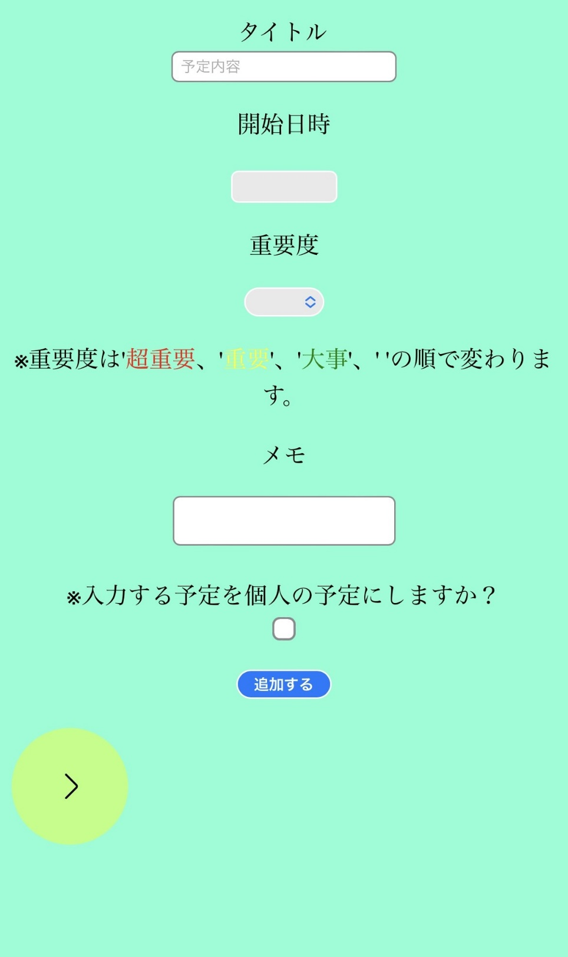
 |  |  |  |  | ③ | 重要度 | ラベルメニュー | - | 予定の重要度を選択するラベル
①
 |  |  |  |  | ④ | ※重要度は～～～変わります | 情報表示 | - | 重要度の説明をしている文
 |  |  |  |  | ⑤ | メモ | テキストボックス | - | 予定の補足事項を書くテキストボックス
 |  |  |  |  | ⑥ | ※入力する～～～しますか？ | チェックボックス | - | 個人の予定にするかどうかのチェックボックス
 |  |  |  |  | ⑦ | 追加する | ボタン | - | 予定追加確認画面に遷移するボタン
②
 |  |  |  |  | ⑧ | > | ボタン |  | カレンダー画面に遷移するボタン

③

④

⑤
 |  |  |  |  | 操作手順
 |  |  |  |  | 1 | タイトル、開始日時、メモを入力し重要度を選択、個人の予定にするかどうかを選択する

⑥
 |  |  |  |  | 2 | 「追加する」を押下する
 |  |  |  |  |  | 予定追加確認画面に遷移する
⑦
 |  |  |  |  | 3 | 「>」を押下する
 |  |  |  |  |  | カレンダー画面に遷移する

⑧

(G1-7-2）予定追加完了画面
画面レイアウト定義
共通情報 | システム名 | 情報共有可能なシステム |  |  |  |  |  | 作成者 | 福山
 | 工程名 | システム設計 |  |  |  |  |  | 作成日付
 | ドキュメント名 | 情報共有可能なシステム 画面設計書 |  |  |  |  |  | バージョン
書誌情報 | 書誌名 | 情報共有可能なシステム 画面レイアウト |  |  |  |  |  | 更新者
 | 画面ID | G1-7-2 | 画面の名称 | 予定追加完了画面 |  |  |  | 更新日付
 | 概要 | 入力した予定が追加したことを知らせる画面
レイアウト図 |  |  |  |  | 識別ID | ラベル | 画面部品の種類 | 表示範囲 | 画面部品の説明
 |  |  |  |  | ① | 次へ | ボタン | - | カレンダー画面に遷移するボタン


①

 |  |  |  |  | 操作手順
 |  |  |  |  | 1 | 「次へ」ボタンを押下する
 |  |  |  |  |  | カレンダー画面に遷移する

(G1-8）予定削除画面
画面レイアウト定義
共通情報 | システム名 | 情報共有可能なシステム |  |  |  |  |  | 作成者 | 福山
 | 工程名 | システム設計 |  |  |  |  |  | 作成日付
 | ドキュメント名 | 情報共有可能なシステム 画面設計書 |  |  |  |  |  | バージョン
書誌情報 | 書誌名 | 情報共有可能なシステム 画面レイアウト |  |  |  |  |  | 更新者
 | 画面ID | G1-8 | 画面の名称 | 予定削除画面 |  |  |  | 更新日付
 | 概要 | 追加している予定を削除するか確認する画面
レイアウト図 |  |  |  |  | 識別ID | ラベル | 画面部品の種類 | 表示範囲 | 画面部品の説明
 |  |  |  |  | ① | 削除する | ボタン | - | 予定を削除するときに押下するボタン

 |  |  |  |  | ② | 戻る | ボタン | - | 予定表示画面に遷移するボタン

①
②

 |  |  |  |  | 操作手順
 |  |  |  |  | 1 | 「削除する」ボタンを押下する
 |  |  |  |  |  | 登録した予定が削除される

 |  |  |  |  | 2 | 「戻る」ボタンを押下する
 |  |  |  |  |  | カレンダー画面に遷移する

(G1-8-1）予定削除完了画面
画面レイアウト定義
共通情報 | システム名 | 情報共有可能なシステム |  |  |  |  |  | 作成者 | 福山
 | 工程名 | システム設計 |  |  |  |  |  | 作成日付
 | ドキュメント名 | 情報共有可能なシステム 画面設計書 |  |  |  |  |  | バージョン
書誌情報 | 書誌名 | 情報共有可能なシステム 画面レイアウト |  |  |  |  |  | 更新者
 | 画面ID | G1-8-1 | 画面の名称 | 予定削除完了画面 |  |  |  | 更新日付
 | 概要 | 追加している予定を削除したことを知らせる画面
レイアウト図 |  |  |  |  | 識別ID | ラベル | 画面部品の種類 | 表示範囲 | 画面部品の説明
 |  |  |  |  | ① | スケジュール確認画面へと戻る | ボタン | - | 予定表示画面に遷移するボタン


①

 |  |  |  |  | 操作手順
 |  |  |  |  | 1 | 「スケジュール確認画面へと戻る」ボタンを押下する
 |  |  |  |  |  | 予定表示画面に遷移する

(G1-9）通知機能
画面レイアウト定義
共通情報 | システム名 | 情報共有可能なシステム |  |  |  |  |  | 作成者 | 福山
 | 工程名 | システム設計 |  |  |  |  |  | 作成日付
 | ドキュメント名 | 情報共有可能なシステム 画面設計書 |  |  |  |  |  | バージョン
書誌情報 | 書誌名 | 情報共有可能なシステム 画面レイアウト |  |  |  |  |  | 更新者
 | 画面ID | G1-9 | 画面の名称 | 通知機能 |  |  |  | 更新日付
 | 概要 | 予定が近づくと通知で知らせる機能
レイアウト図 |  |  |  |  | 識別ID | ラベル | 画面部品の種類 | 表示範囲 | 画面部品の説明
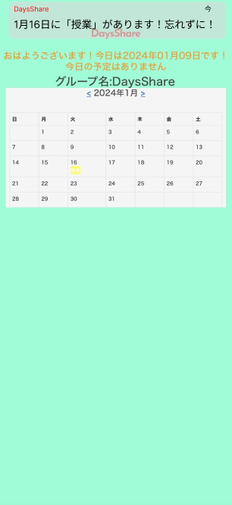
 |  |  |  |  | ① | DaysShare～～～忘れずに！ | 情報表示 | - | 予定が近づくと通知で知らせる機能
①

 |  |  |  |  | 操作手順

